Учебный кейс 1
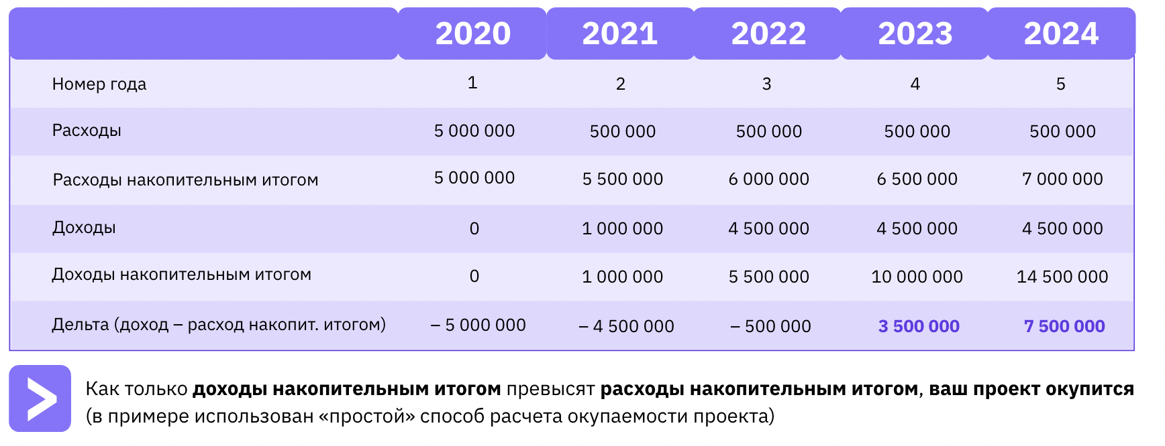
Вам необходимо посчитать (простым способом), на какой год окупится проект: Вариант 1: вложение в проект в 2020 году — 5 000 000 руб. в 2021 году получите доход — 1 000 000 руб. с 2022 года будете получать эффект — 4 500 000 руб. Вариант 2: если с 2021 года вы будете платить ежегодно по 500 000 за поддержку решения? |  | Решение Вариант 1. Расходы накопительным итогом: 2020: -5000000 2021: -5000000+1000000 = -4 000 000 2022: -4 000 000 + 4 500 000=500 000, те в 2022 году выйдем на окупаемость
 | Решение вариант 2

